Espoir
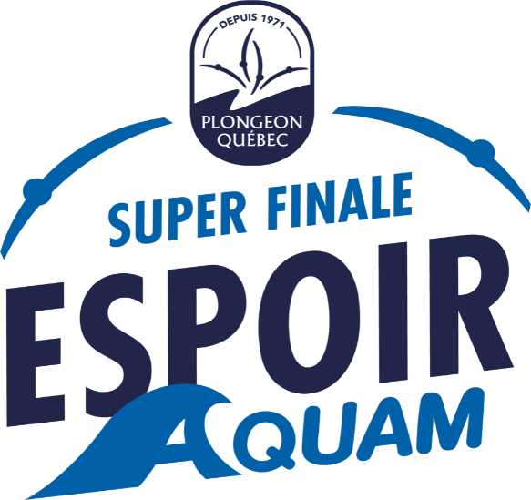

FORMULAIRE D'INSCRIPTION
Lieu : |  |  | Parc Jean-Drapeau
Dates de la compétition : |  |  | 24-26 juin 2022
 |  |  |  |  |  |  |  |  |  | Adulte (A) - TP, P, M, G, TG
 |  |  |  |  |  |  |  |  |  | Enfant (E) - P, M, G, TG, etc…
Réservé FPAQ |  | F | H | Prénom | Nom | Catégorie ABCDE | Ville de résidence | Date de naissance | Taille de T-shirt* | Allergies pour les dîners | ÉPREUVES |  |  | Nom de l'entraîneur
 |  |  |  |  |  |  |  |  |  |  | 1m | 3m | TOUR

 | 1 | x |  | Jeanne | Hebert | A | Montreal | xxxx-01-01 | E - P |  | x | x | x
 | 2
 | 3
 | 4
 | 5
 | 6
 | 7
 | 8
 | 9
 | 10
 | 11
 | 12
 | 13
 | 14
 | 15
 | 16
 | 17
 | 18
 | 19
 | 20
 |  |  |  |  | SECTION POUR LES ENTRAINEUR.E.S
 | 1 |  |  | LOUIS | DESJARDINS |  |  |  | A - M
 | 2
 | 3

 | Frais d'inscription 70$ taxes incluses / participants : |  |  |  | 1 | X | $70 | $70
 | Frais 40$ taxes incluses / épreuve : |  |  |  | 3 | X | $40 | $120 |  |  |  |  | Total: | $220.00
 | Frais les T-shirt - 15$/chandail : |  |  |  | 2 | X | $15 | $30

 |  |  |  | PARTICIPANT AU CONCOURS DE «RIP»

DATE LIMITE D'INSCRIPTION: |  |  |  | 30 mai 2022 - Consultez la trousse d'information (invitation) pour tous les détails
 |  |  |  |  |  |  |  |  |  |  |  |  | adresse courriel de retour:
Club : |  |  |  |  |  |  |  |  |  |  |  |  | direction@plongeon.qc.ca
Personne responsable :
Téléphone :
Courriel :

*COMMANDE DE T-SHIRT
Commandez vos chandails au nom de votre club au coût de 15$ (taxes incluses) /unité

 | TAILLE ENFANT |  |  |  |  |  | TAILLE ADULTE

